Oppskrift
Klassisk lasagne BechamelKlassisk lasagne Bechamel
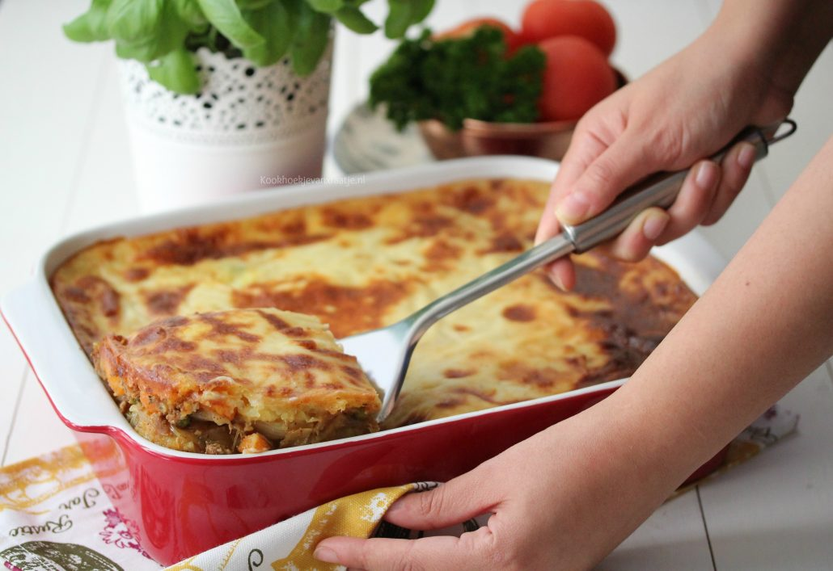

Lage bechamel: smelt smør ha i melet, porsjoner melk og piske hardt til den er jevn og fin, la koke 10 minutter og tilsett fløten og smak til med salt pepper og TABASCO® Green SauceLage bechamel: smelt smør ha i melet, porsjoner melk og piske hardt til den er jevn og fin, la koke 10 minutter og tilsett fløten og smak til med salt pepper og TABASCO® Green Sauce
Number of servingsNumber of servings | 1
EPDEPD | ProductProduct | Per servingPer serving |  | TotalTotal |  | QtyPerPackQtyPerPack | PackSizePackSize | PackUnitPackUnit | PackagingPackaging | ItemsItems
 | mel mel | 100 | gg | 0 | gg |  |  |  |  | 0
 | smør smør | 75 | gg | 0 | gg |  |  |  |  | 0
 | melk melk | 1.5 | ll | 0 | ll |  |  |  |  | 0
 | fløte fløte | 40 | clcl | 0 | clcl |  |  |  |  | 0
 | salt salt | 25 | gg | 0 | gg |  |  |  |  | 0

 | * Allergens* Allergens

